Budget
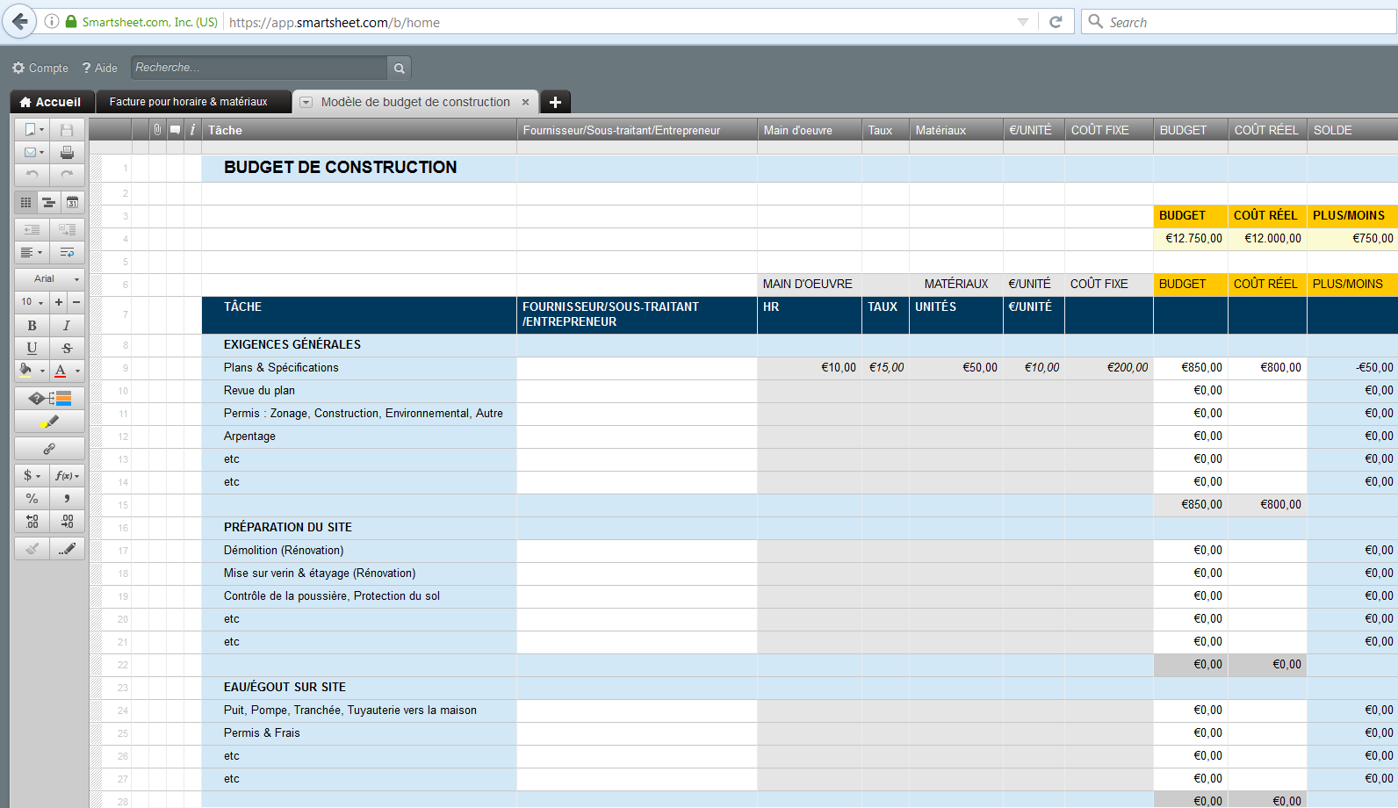
BUDGET DE CONSTRUCTION |  |  |  | Ou Créez un budget de construction avec

 |  |  |  |  |  |  | BUDGET | RÉEL | PLUS/MOINS
 |  |  |  |  |  |  | € 16,150.00 | € 15,200.00 | € 950.00

 |  | MAIN-D'OEUVRE |  | MATÉRIAUX |  | COÛTS FIXES | BUDGET | RÉEL | PLUS/MOINS
TÂCHE | FOURNISSEUR/SOUS-TRAITANT/ENTREPRENEUR | HRS | TAUX | UNITÉS | €/UNITÉ
EXIGENCES GÉNÉRALES
Plans & Spécifications |  | 10 | € 15.00 | € 50.00 | € 10.00 | € 200.00 | € 850.00 | € 800.00 | € (50.00)
Revue des plans |  |  |  |  |  |  | € - |  | € -
Permis: Zonage, Construction, Environement, Autre |  |  |  |  |  |  | € - |  | € -
etc. |  |  |  |  |  |  | € - |  | € -
etc. |  |  |  |  |  |  | € - |  | € -
 |  |  |  |  |  |  | € 850.00 | € 800.00
PRÉPARATION DU SITE
Démolition (Rénovation) |  | 10 | € 15.00 | € 50.00 | € 10.00 | € 200.00 | € 850.00 | € 800.00 | € (50.00)
Mise sur verin & étayage (Rénovation) |  |  |  |  |  |  | € - |  | € -
Contrôle de la poussière, Protection du sol |  |  |  |  |  |  | € - |  | € -
etc. |  |  |  |  |  |  | € - |  | € -
etc. |  |  |  |  |  |  | € - |  | € -
 |  |  |  |  |  |  | € 850.00 | € 800.00
EAU/ÉGOUT SUR SITE
Tests du sol |  | 10 | € 15.00 | € 50.00 | € 10.00 | € 200.00 | € 850.00 | € 800.00 | € (50.00)
Conception du système sceptique |  |  |  |  |  |  | € - |  | € -
Puit, Pompe, Tranchée, Tuyauterie vers la maison |  |  |  |  |  |  | € - |  | € -
Permis & Frais |  |  |  |  |  |  | € - |  | € -
etc. |  |  |  |  |  |  | € -
etc. |  |  |  |  |  |  | € - |  | € -
 |  |  |  |  |  |  | € 850.00 | € 800.00
SERVICES COLLECTIFS
Eau municipale : Frais d'eau potable & branchement |  | 10 | € 15.00 | € 50.00 | € 10.00 | € 200.00 | € 850.00 | € 800.00 | € (50.00)
Égouts municipaux : Frais & branchement |  |  |  |  |  |  | € - |  | € -
Électricité : Permis, frais de branchement, installation |  |  |  |  |  |  | € - |  | € -
Gaz : Permis, frais de branchement, installation |  |  |  |  |  |  | € - |  | € -
etc. |  |  |  |  |  |  | € - |  | € -
etc. |  |  |  |  |  |  | € - |  | € -
 |  |  |  |  |  |  | € 850.00 | € 800.00
EXCAVATION & TRAVAIL DU SOL
Creuser & remplir |  | 10 | € 15.00 | € 50.00 | € 10.00 | € 200.00 | € 850.00 | € 800.00 | € (50.00)
Enlèvement des pierres et du sol |  |  |  |  |  |  | € - |  | € -
Mise à niveau |  |  |  |  |  |  | € - |  | € -
etc. |  |  |  |  |  |  | € - |  | € -
etc. |  |  |  |  |  |  | € - |  | € -
 |  |  |  |  |  |  | € 850.00 | € 800.00
FOUNDATION
Semelles/Dalles |  | 10 | € 15.00 | € 50.00 | € 10.00 | € 200.00 | € 850.00 | € 800.00 | € (50.00)
Murs de fondation/paroi de tige/poutre en béton armé |  |  |  |  |  |  | € - |  | € -
etc. |  |  |  |  |  |  | € - |  | € -
etc. |  |  |  |  |  |  | € - |  | € -
 |  |  |  |  |  |  | € 850.00 | € 800.00
AUTRE MAÇONNERIE
Patios |  | 10 | € 15.00 | € 50.00 | € 10.00 | € 200.00 | € 850.00 | € 800.00 | € (50.00)
Escaliers extérieurs |  |  |  |  |  |  | € - |  | € -
etc.
etc. |  |  |  |  |  |  | € - |  | € -
 |  |  |  |  |  |  | € 850.00 | € 800.00
CHARPENTE
Appui & joints |  | 10 | € 15.00 | € 50.00 | € 10.00 | € 200.00 | € 850.00 | € 800.00 | € (50.00)
Poutre de support en acier/bois, colonne de type lally |  |  |  |  |  |  | € - | € - | € -
Charpente du plancher |  |  |  |  |  |  | € - | € - | € -
etc. |  |  |  |  |  |  | € - | € - | € -
etc. |  |  |  |  |  |  | € - | € - | € -
 |  |  |  |  |  |  | € 850.00 | € 800.00
EXTÉRIEUR
Fenêtre/Garniture de porte |  | 10 | € 15.00 | € 50.00 | € 10.00 | € 200.00 | € 850.00 | € 800.00 | € (50.00)
Autre garniture extérieur |  |  |  |  |  |  | € - | € - | € -
Peinture extérieure, teinture, mastic |  |  |  |  |  |  | € - | € - | € -
etc. |  |  |  |  |  |  | € - | € - | € -
etc. |  |  |  |  |  |  | € - | € - | € -
 |  |  |  |  |  |  | € 850.00 | € 800.00
FENÊTRES/PORTES EXTÉRIEURES
Membrane & solins |  | 10 | € 15.00 | € 50.00 | € 10.00 | € 200.00 | € 850.00 | € 800.00 | € (50.00)
Portes extérieures |  |  |  |  |  |  | € - | € - | € -
etc. |  |  |  |  |  |  | € - | € - | € -
etc. |  |  |  |  |  |  | € - | € - | € -
 |  |  |  |  |  |  | € 850.00 | € 800.00
PLOMBERIE
Traitement de l'eau |  | 10 | € 15.00 | € 50.00 | € 10.00 | € 200.00 | € 850.00 | € 800.00 | € (50.00)
Chauffe-eau |  |  |  |  |  |  | € - |  | € -
Équipement de salle-de-bain : toilettes, baignoires, lavabos, douches |  |  |  |  |  |  | € - |  | € -
etc. |  |  |  |  |  |  | € - |  | € -
etc. |  |  |  |  |  |  | € - |  | € -
 |  |  |  |  |  |  | € 850.00 | € 800.00
ÉLECTRICITÉ
Téléphone, cable, câblage internet |  | 10 | € 15.00 | € 50.00 | € 10.00 | € 200.00 | € 850.00 | € 800.00 | € (50.00)
Appareils d'éclairage |  |  |  |  |  |  | € - | € - | € -
Éclairage extérieur |  |  |  |  |  |  | € - | € - | € -
etc. |  |  |  |  |  |  | € - | € - | € -
etc. |  |  |  |  |  |  | € - | € - | € -
 |  |  |  |  |  |  | € 850.00 | € 800.00
AIR-CONDITIONNÉ
Fourneau/Pompe à chaleur |  | 10 | € 15.00 | € 50.00 | € 10.00 | € 200.00 | € 850.00 | € 800.00 | € (50.00)
Alimentation de chauffage central |  |  |  |  |  |  | € - | € - | € -
etc. |  |  |  |  |  |  | € - | € - | € -
etc. |  |  |  |  |  |  | € - | € - | € -
 |  |  |  |  |  |  | € 850.00 | € 800.00
ISOLATION & CALFEUTRAGE
Toit/Isolation du grenier |  | 10 | € 15.00 | € 50.00 | € 10.00 | € 200.00 | € 850.00 | € 800.00 | € (50.00)
Toit/Avant-toits |  |  |  |  |  |  | € - | € - | € -
etc. |  |  |  |  |  |  | € - | € - | € -
etc. |  |  |  |  |  |  | € - | € - | € -
 |  |  |  |  |  |  | € 850.00 | € 800.00
PLACO-PLÂTRE/PLÂTRE
Murs |  | 10 | € 15.00 | € 50.00 | € 10.00 | € 200.00 | € 850.00 | € 800.00 | € (50.00)
Plafonds, Soffites |  |  |  |  |  |  | € - | € - | € -
Plâtre décoratif |  |  |  |  |  |  | € - | € - | € -
Main d'oeuvre pour plâtre seulement |  |  |  |  |  |  | € - | € - | € -
Autre |  |  |  |  |  |  | € - | € - | € -
 |  |  |  |  |  |  | € 850.00 | € 800.00
FINITION INTÉRIEURE
Cadres de portes intérieures |  | 10 | € 15.00 | € 50.00 | € 10.00 | € 200.00 | € 850.00 | € 800.00 | € (50.00)
Portes intérieures |  |  |  |  |  |  | € - | € - | € -
Seuils de portes |  |  |  |  |  |  | € - | € - | € -
Poignées de porte, quincaillerie |  |  |  |  |  |  | € - | € - | € -
etc. |  |  |  |  |  |  | € - | € - | € -
etc. |  |  |  |  |  |  | € - | € - | € -
 |  |  |  |  |  |  | € 850.00 | € 800.00
CUISINE & SALLE-DE-BAINS
Meubles de cuisine |  | 10 | € 15.00 | € 50.00 | € 10.00 | € 200.00 | € 850.00 | € 800.00 | € (50.00)
Meubles de salle-de-bains |  |  |  |  |  |  | € - | € - | € -
Poignées de meubles et quincaillerie |  |  |  |  |  |  | € - | € - | € -
Comptoir, Dosseret |  |  |  |  |  |  | € - | € - | € -
etc. |  |  |  |  |  |  | € - | € - | € -
etc. |  |  |  |  |  |  | € - | € - | € -
 |  |  |  |  |  |  | € 850.00 | € 800.00
PORCHES & TERRASSES
Terrasse découverte |  | 10 | € 15.00 | € 50.00 | € 10.00 | € 200.00 | € 850.00 | € 800.00 | € (50.00)
Barrières |  |  |  |  |  |  | € - | € - | € -
Autres structures extérieures |  |  |  |  |  |  | € - | € - | € -
etc. |  |  |  |  |  |  | € - | € - | € -
etc. |  |  |  |  |  |  | € - | € - | € -
 |  |  |  |  |  |  | € 850.00 | € 800.00
Appareils ménagers
Réfrigérateur |  | 10 | € 15.00 | € 50.00 | € 10.00 | € 200.00 | € 850.00 | € 800.00 | € (50.00)
Cuisinière, Four |  |  |  |  |  |  | € - | € - | € -
Micro-onde |  |  |  |  |  |  | € - | € - | € -
etc. |  |  |  |  |  |  | € - | € - | € -
etc. |  |  |  |  |  |  | € - | € - | € -
 |  |  |  |  |  |  | € 850.00 | € 800.00
TOTAL |  |  |  |  |  |  | € 16,150.00 | € 15,200.00
Ou, cliquez ici pour créer votre budget de construction dans Smartsheet

Historiques des transactions
Budget de construction de maison |  |  | Ou Créez un budget de construction de maison ici

 | Montant total des fonds alloués | Fonds utilisés à ce jour
 | € 12,000.00 | € 337.56
STATUT
Montant liquide | € 2,000.00
Montant financé | € 10,000.00
Montant total des fonds alloués | € 12,000.00
Fonds utilisés à ce jour | € 337.56
Fonds restant | € 11,662.44

ARTICLE | DATE | CATÉGORIE | MÉMO | BUDGET | COÛT | SOLDE
Nouveaux placards | 17/9/2015 | Matériaux | paiement toutes les deux semaines | € 600.00 |  | € 600.00
Finition des placards | 17/9/2016 | Matériaux |  |  | € 37.56 | € 562.44
Quincaillerie pour placards |  | Matériaux |  |  |  | € 562.44
Enlèvement des anciens placards |  | Main d'oeuvre |  |  | € 300.00 | € 262.44
 |  |  |  |  |  | € 262.44
 |  |  |  |  |  | € 262.44
 |  |  |  |  |  | € 262.44
 |  |  |  |  |  | € 262.44
 |  |  |  |  |  | € 262.44
 |  |  |  |  |  | € 262.44
 |  |  |  |  |  | € 262.44
 |  |  |  |  |  | € 262.44
 |  |  |  |  |  | € 262.44
 |  |  |  |  |  | € 262.44
 |  |  |  |  |  | € 262.44
 |  |  |  |  |  | € 262.44
 |  |  |  |  |  | € 262.44
 |  |  |  |  |  | € 262.44
 |  |  |  |  |  | € 262.44
 |  |  |  |  |  | € 262.44
 |  |  |  |  |  | € 262.44
 |  |  |  |  |  | € 262.44
 |  |  |  |  |  | € 262.44
 |  |  |  |  |  | € 262.44
 |  |  |  |  |  | € 262.44
 |  |  |  |  |  | € 262.44
 |  |  |  |  |  | € 262.44
 |  |  |  |  |  | € 262.44
 |  |  |  |  |  | € 262.44

Ou Cliquez ici pour créer un budget de construction avec Smartsheet

